Champs de l'étude
Champ de l'étude :
Pour les fonctionnaires relevant des employeurs territoriaux : ensemble des personnes affiliées au régime de retraite des fonctionnaires territoriaux et hospitaliers, la CNRACL, et qui n’ont pas liquidé leurs droits à pension au 31 décembre 2021. En d’autres termes, le périmètre des fonctionnaires concerne toutes les personnes ayant fait l'objet d'au moins une déclaration de la part d'un employeur relevant de la fonction publique territoriale (communes, départements, régions, centres d’action sociale, syndicats) durant leur carrière et n’ayant pas liquidé leurs droits à retraite. Ce périmètre comprend donc des personnes qui peuvent ne pas être en activité (en disponibilité par exemple).
Pour les salariés relevant des employeurs territoriaux : ensemble des personnes qui ont cotisé à l’Ircantec au cours de l’année 2021 en travaillant chez un employeur relevant de la fonction publique territoriale, c’est-à-dire ayant fait l’objet d’une déclaration dans l’année 2021 quelles que soient la durée de leur activité et leurs conditions de travail (temps complet ou partiel, travail saisonnier ou à domicile...). Les élus ne sont pas pris en compte dans cette publication.
Les salariés de la fonction publique territoriale relevant de l’Ircantec ont une durée d’affiliation dans le régime réduite pour une bonne partie des personnes ayant acquis des droits. Ainsi, la durée moyenne de cotisation est inférieure à 10 années et près de 50 % des personnes partant à la retraite perçoivent un versement sous forme de capital unique (pour plus de détails, voir le Questions retraite et solidarité - Les études n°25). A l’inverse, les fonctionnaires territoriaux ont des carrières relevant de la CNRACL qui concernent la majeure partie de leur carrière. La CNRACL constitue ainsi leur régime principal dans la très grande majorité des cas (pour plus de détails, voir le Questions retraite et solidarité -Les études n°5). Par conséquent, le périmètre retenu pour les salariés est celui des individus qui ont acquis des droits au cours de l’année 2021 alors que le périmètre considéré pour les fonctionnaires est celui des individus qui disposent de droits dans le régime à la fin de l’année 2021.

Effectifs des personnels
Nombre d'agents en 2021 (en milliers)
2021
EFFECTIFS DES PERSONNELS (en milliers) | Ensemble | Evolution | Hommes | Femmes
 |  | 2021/2020
Fonctionnaires | 1,511.5 | 0.9% | 631 | 880.5
en % |  |  | 41.7% | 58.3%
Salariés* | 1,150.8 | 6.9% | 368.3 | 782.5
en % |  |  | 32.0% | 68.0%

* L’effectif des salariés intègre 78.594 fonctionnaires. Ces derniers sont affiliés à l’Ircantec car ils occupent des emplois à temps non complet d’une durée hebdomadaire inférieure à 28h.

Pyramide ages fonctionnaires
Pyramide des âges des fonctionnaires en 2021

Répartition par âge des fonctionnaires
age | Homme | Femme | age | Homme | Femme
15 | 0 | 0 | 15 | 0 | 0
16 | 0 | 0 | 16 | 0 | 0
17 | 0 | 0 | 17 | 0 | 0
18 | 11 | 3 | 18 | -11 | 3
19 | 63 | 25 | 19 | -63 | 25
20 | 305 | 120 | 20 | -305 | 120
21 | 673 | 346 | 21 | -673 | 346
22 | 1119 | 762 | 22 | -1119 | 762
23 | 1777 | 1348 | 23 | -1777 | 1348
24 | 2288 | 2162 | 24 | -2288 | 2162
25 | 3252 | 3233 | 25 | -3252 | 3233
26 | 4280 | 4374 | 26 | -4280 | 4374
27 | 4993 | 5610 | 27 | -4993 | 5610
28 | 6106 | 6817 | 28 | -6106 | 6817
29 | 7107 | 8440 | 29 | -7107 | 8440
30 | 8275 | 9964 | 30 | -8275 | 9964
31 | 8994 | 11489 | 31 | -8994 | 11489
32 | 10105 | 13075 | 32 | -10105 | 13075
33 | 10748 | 14302 | 33 | -10748 | 14302
34 | 11373 | 15398 | 34 | -11373 | 15398
35 | 11850 | 16616 | 35 | -11850 | 16616
36 | 12608 | 17621 | 36 | -12608 | 17621
37 | 12857 | 18318 | 37 | -12857 | 18318
38 | 13663 | 18995 | 38 | -13663 | 18995
39 | 15347 | 21563 | 39 | -15347 | 21563 |  | femmes | hommes | global
40 | 16436 | 22757 | 40 | -16436 | 22757 | age moyen sur tout l'effectif | 47.8 | 47.1 | 47.5
41 | 16920 | 23935 | 41 | -16920 | 23935
42 | 16852 | 23939 | 42 | -16852 | 23939
43 | 17343 | 23924 | 43 | -17343 | 23924
44 | 18430 | 25345 | 44 | -18430 | 25345
45 | 18485 | 25419 | 45 | -18485 | 25419
46 | 20083 | 26651 | 46 | -20083 | 26651
47 | 21997 | 29635 | 47 | -21997 | 29635
48 | 24354 | 32230 | 48 | -24354 | 32230
49 | 24570 | 33158 | 49 | -24570 | 33158
50 | 24402 | 33639 | 50 | -24402 | 33639
51 | 23988 | 32919 | 51 | -23988 | 32919
52 | 23320 | 32949 | 52 | -23320 | 32949
53 | 23042 | 32399 | 53 | -23042 | 32399
54 | 22920 | 33031 | 54 | -22920 | 33031
55 | 23755 | 34452 | 55 | -23755 | 34452
56 | 24320 | 34700 | 56 | -24320 | 34700
57 | 24438 | 35010 | 57 | -24438 | 35010
58 | 23505 | 33711 | 58 | -23505 | 33711
59 | 22014 | 31199 | 59 | -22014 | 31199
60 | 17610 | 28637 | 60 | -17610 | 28637
61 | 13668 | 24754 | 61 | -13668 | 24754
62 | 7878 | 13913 | 62 | -7878 | 13913
63 | 5284 | 9098 | 63 | -5284 | 9098
64 | 3483 | 5845 | 64 | -3483 | 5845
65 | 2255 | 3743 | 65 | -2255 | 3743
66 | 1420 | 2374 | 66 | -1420 | 2374
67 | 268 | 409 | 67 | -268 | 409
68 | 122 | 143 | 68 | -122 | 143
69 | 38 | 46 | 69 | -38 | 46

Pyramide âges salariés
Pyramide des âges des cotisants des contractuels en 2021

age | Homme | Femmes | age | Homme | Femme | Cette pyramide concerne les cotisants de 15 à 69 ans et non la totalité des cotisants
15 | 151 | 65 | 15 | -151 | 65
16 | 2032 | 1599 | 16 | -2032 | 1599
Répartition par âge des salariés
17 | 6208 | 6848 | 17 | -6208 | 6848
18 | 16073 | 19999 | 18 | -16073 | 19999
19 | 20844 | 29046 | 19 | -20844 | 29046
20 | 20495 | 31112 | 20 | -20495 | 31112
21 | 18273 | 29957 | 21 | -18273 | 29957
22 | 15202 | 26117 | 22 | -15202 | 26117
23 | 13163 | 23191 | 23 | -13163 | 23191
24 | 11599 | 21122 | 24 | -11599 | 21122
25 | 10808 | 20008 | 25 | -10808 | 20008
26 | 9931 | 18461 | 26 | -9931 | 18461
27 | 8996 | 17102 | 27 | -8996 | 17102
28 | 8453 | 16048 | 28 | -8453 | 16048
29 | 8111 | 15897 | 29 | -8111 | 15897
30 | 7670 | 15432 | 30 | -7670 | 15432
31 | 7378 | 15369 | 31 | -7378 | 15369
32 | 6811 | 15141 | 32 | -6811 | 15141
33 | 6816 | 15187 | 33 | -6816 | 15187
34 | 6383 | 14935 | 34 | -6383 | 14935
35 | 6249 | 15075 | 35 | -6249 | 15075
36 | 5997 | 14889 | 36 | -5997 | 14889
37 | 5723 | 14874 | 37 | -5723 | 14874
38 | 5639 | 14480 | 38 | -5639 | 14480
39 | 5619 | 15382 | 39 | -5619 | 15382
40 | 5755 | 14947 | 40 | -5755 | 14947
41 | 5582 | 15366 | 41 | -5582 | 15366
42 | 5490 | 14613 | 42 | -5490 | 14613
43 | 5288 | 14170 | 43 | -5288 | 14170
44 | 5380 | 14040 | 44 | -5380 | 14040
45 | 5215 | 13960 | 45 | -5215 | 13960
46 | 5502 | 14323 | 46 | -5502 | 14323
47 | 5612 | 15131 | 47 | -5612 | 15131
48 | 5770 | 16001 | 48 | -5770 | 16001
49 | 6010 | 15933 | 49 | -6010 | 15933
50 | 5711 | 15738 | 50 | -5711 | 15738
51 | 5459 | 15473 | 51 | -5459 | 15473
52 | 5426 | 15179 | 52 | -5426 | 15179
53 | 5048 | 14868 | 53 | -5048 | 14868 |  |  | femmes | hommes | ensemble
54 | 5131 | 14868 | 54 | -5131 | 14868 |  | age moyen sur tout l'effectif | 38.1 | 35.1 | 37.2
55 | 5254 | 14698 | 55 | -5254 | 14698 |  | age moyen 15-69 ans | 38.0 | 34.8 | 37.0
56 | 5069 | 14524 | 56 | -5069 | 14524
57 | 5098 | 14367 | 57 | -5098 | 14367
58 | 5039 | 13731 | 58 | -5039 | 13731
59 | 4499 | 12753 | 59 | -4499 | 12753
60 | 4343 | 12261 | 60 | -4343 | 12261
61 | 3992 | 11435 | 61 | -3992 | 11435
62 | 3607 | 10458 | 62 | -3607 | 10458
63 | 2584 | 6504 | 63 | -2584 | 6504
64 | 2137 | 5025 | 64 | -2137 | 5025
65 | 1860 | 4031 | 65 | -1860 | 4031
66 | 1513 | 3116 | 66 | -1513 | 3116
67 | 1256 | 2241 | 67 | -1256 | 2241
68 | 808 | 1299 | 68 | -808 | 1299
69 | 739 | 994 | 69 | -739 | 994

Poids des agents
Poids des personnels des collectivités territoriales par rapport à la population régionale 2021
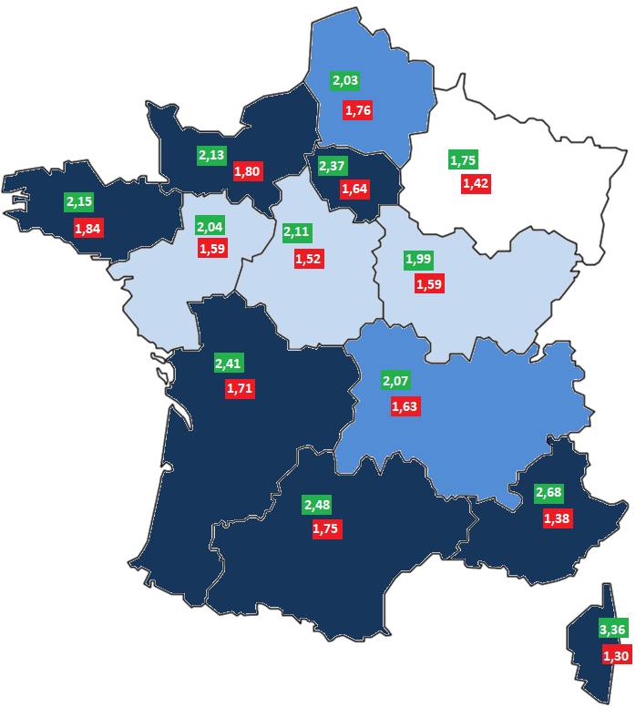

En nombre pour 100 habitants
Region | CNRACL | IRCANTEC | TOTAL
Corse | 3.36 | 1.30 | 4.67
Occitanie | 2.48 | 1.75 | 4.23
Nouvelle-Aquitaine | 2.41 | 1.71 | 4.11
Provence-Alpes-Côte d'Azur | 2.68 | 1.38 | 4.06
Île-de-France | 2.37 | 1.64 | 4.00
Bretagne | 2.15 | 1.84 | 3.99
Normandie | 2.13 | 1.80 | 3.93
Hauts-de-France | 2.03 | 1.76 | 3.79
Auvergne-Rhône-Alpes | 2.07 | 1.63 | 3.70
Centre-Val-de-Loire | 2.11 | 1.52 | 3.63
Pays de la Loire | 2.04 | 1.59 | 3.63
Bourgogne-Franche-Comté | 1.99 | 1.59 | 3.59
Grand Est | 1.75 | 1.42 | 3.17
D.R.O.M et C.O.M | 2.44 | 2.26 | 4.70

Evolution du nb d'employeurs
Évolution du nombre d’employeurs collectivités territoriales

 |  | 2004 | 2005 | 2006 | 2007 | 2008 | 2009 | 2010 | 2011 | 2012 | 2013 | 2014 | 2015 | 2016 | 2017 | 2018 | 2019 | 2020 | 2021
 | Employeurs CNRACL | 43140 | 43701 | 44190 | 44489 | 44670 | 44624 | 44587 | 44205 | 44479 | 44306 | 43941 | 43959 | 42207 | 41635 | 41038 | 40490 | 40183 | 39924
 | Employeurs Ircantec | 49380 | 49364 | 49362 | 49314 | 49206 | 49081 | 48971 | 48746 | 48420 | 48159 | 47615 | 47123 | 46299 | 44512 | 43839 | 42898 | 42287 | 41016

 | Employeurs CNRACL | Employeurs Ircantec
2004 | 43140 | 49380
2005 | 43701 | 49364
2006 | 44190 | 49362
2007 | 44489 | 49314
2008 | 44670 | 49206
2009 | 44624 | 49081
2010 | 44587 | 48971
2011 | 44205 | 48746
2012 | 44479 | 48420
2013 | 44306 | 48159
2014 | 43941 | 47615
2015 | 43959 | 47123
2016 | 42207 | 46299
2017 | 41635 | 44512
2018 | 41038 | 43839
2019 | 40490 | 42898
2020 | 40183 | 42287
2021 | 39924 | 41016

Carte - Région des employeurs
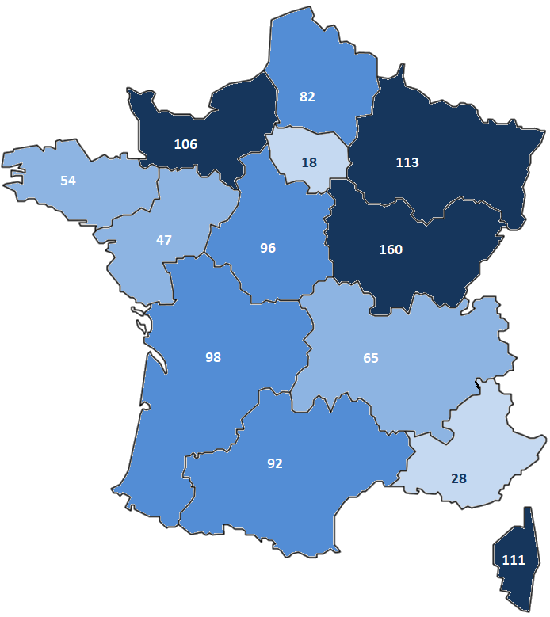
Nombre d’employeurs territoriaux pour 100 000 habitants en 2021

Region | Nombre d'employeurs
Bourgogne-Franche-Comté | 159.5
Grand Est | 112.6
Corse | 110.7
Normandie | 105.7
Nouvelle-Aquitaine | 97.6
Centre-Val-de-Loire | 95.6
Occitanie | 92.4
Hauts-de-France | 81.6
Auvergne-Rhône-Alpes | 65.0
Bretagne | 54.4
Pays de la Loire | 46.7
Provence-Alpes-Côte d'Azur | 27.7
Île-de-France | 17.5
D.O.M et C.O.M | 17.2

